User Story
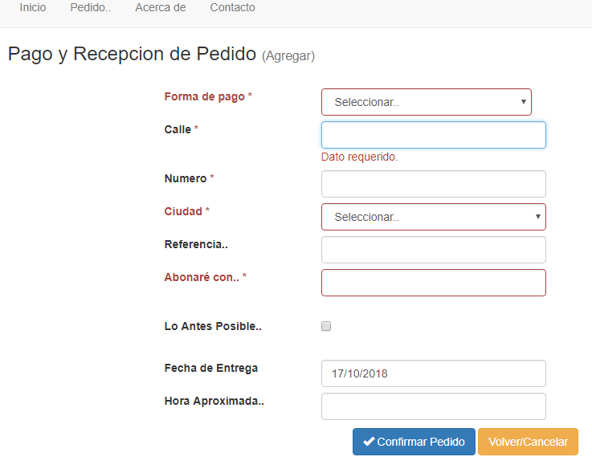
Como solicitante quiero realizar un pedido a un comercio adherido para recibir los productos en mi domicilio.

Notas:
* Se debe indicar la dirección (calle, numero ,ciudad y referencia opcional en formato de texto) La ciudad podrá ser seleccionada de un listado de ciudades disponibles.
* La forma de pago será en efectivo.

* el carro debe contener al menos un producto.

Pruebas de Usuario
Realizar un pedido al comercio adherido con la opción lo antes posible, (Pasa).
Realizar un pedido a comercio adherido con fecha de entrega posterior al pedido realizado (Pasa).
Realizar un pedido a comercio adherido con fecha de entrega Anterior al pedido realizado (Falla).
Realizar un pedido con monto efectivo a pagar valido (Pasa).
Realizar un pedido sin completar el monto efectivo a pagar (Falla).

